Sheet1
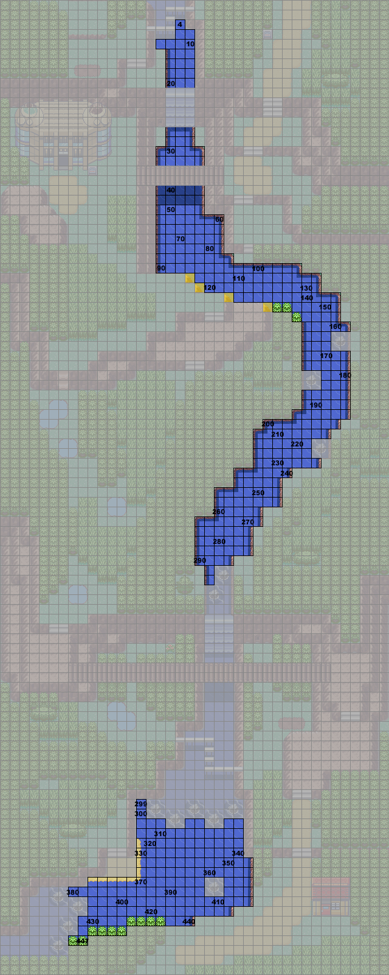
 | 初始seed 请输入： | bfc5 |  | 3代钓点计算

 | RNG_seed | Tiles钓点位置
1 | 921DDD1A | 304
2 | EC31404B | 120
3 | 57916A28 | 67
4 | DA329341 | 430
5 | B5ACB0E6 | 20
6 | 30519627 | 300
7
8
9

 | seed在存档中地址
 | 1、搜索值25200108，一般它所在的地址都时0x000**FF8；
 | 2、观察同一行，当0x000**FF4的值为3的时候停下来；
 | 3、此时往上观察0x000**F6A的地址，此地址开始读取的两个字节便是丑丑鱼种子
 | 4、将两字节倒序排序即可，如图，seed即为BFC5
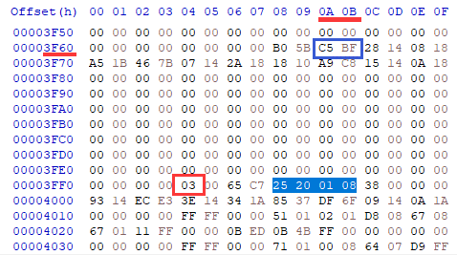

 | E(U) section 3 0xF6A |  | 不同版本请参考左侧地址，替换3的“0x000**F6A”
 | R/S(U) section3 0xED6

